step 5
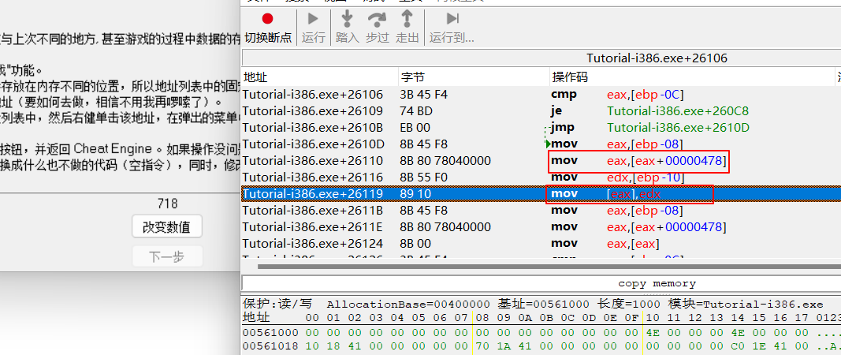
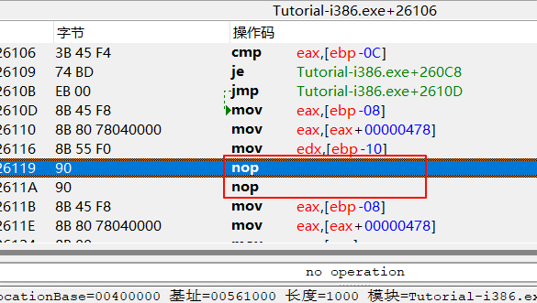
1、精确查找，开启 调试器
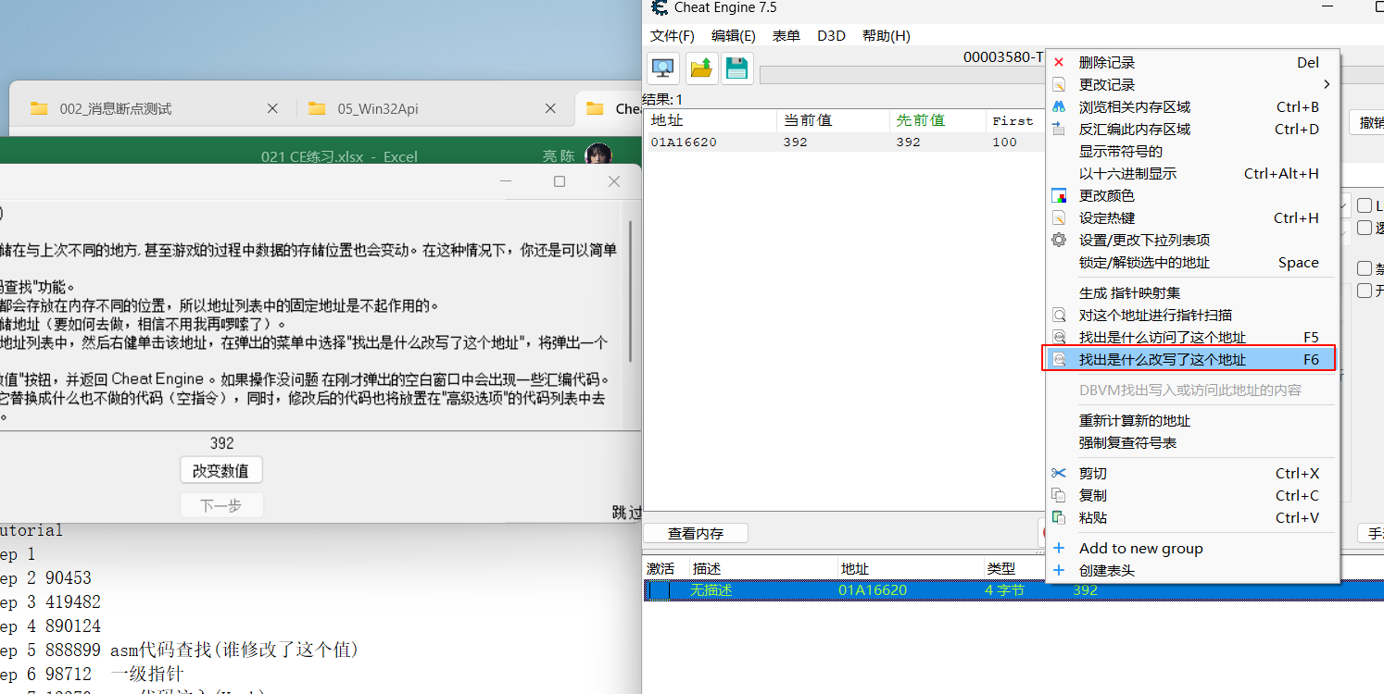

2、改变数值，显示反汇编代码

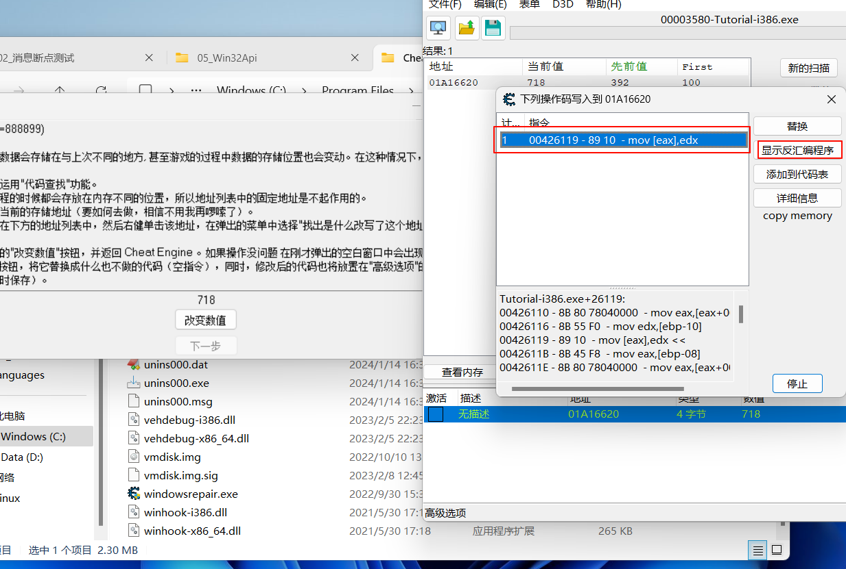

3、eax的值就是 718的内存地址值，asm修改为 nop(几个字节就有几个nop)

step 6
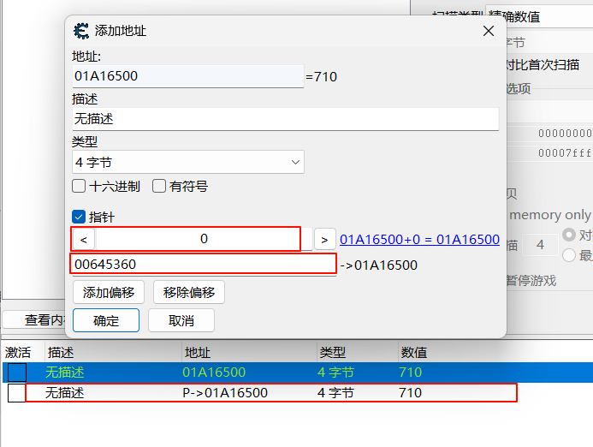
1、同第五步 操作，
edx 就是 710的地址值，[Tutoral+2453…] 就是基址(存在文件中)
改变指针就相当于 调用malloc 重新申请一个堆内存

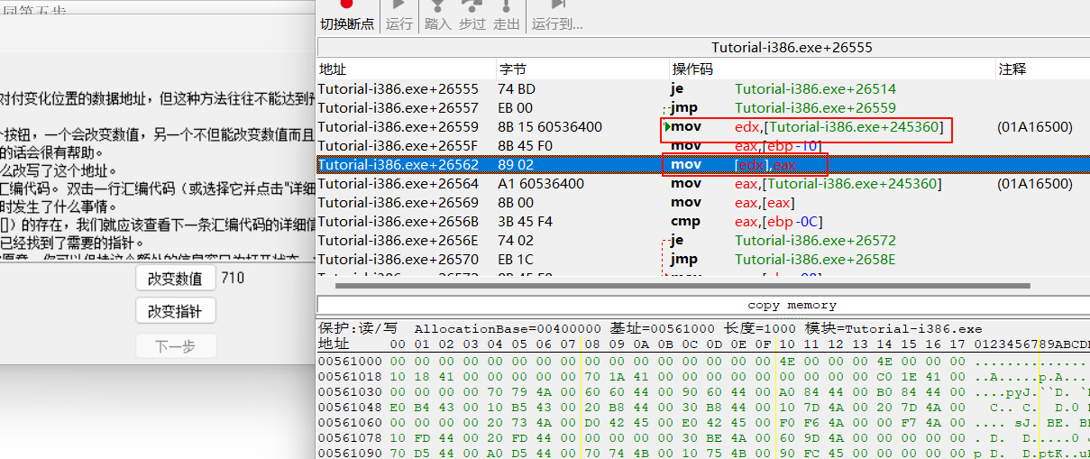
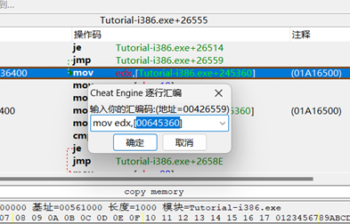

2、手动添加地址，指针选项，基址 00645360，没有偏移

step 7
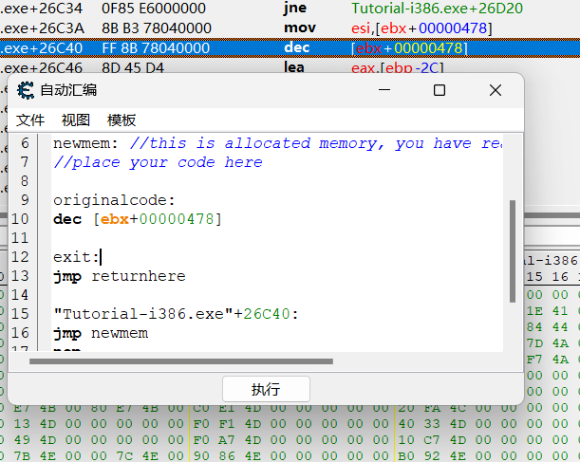
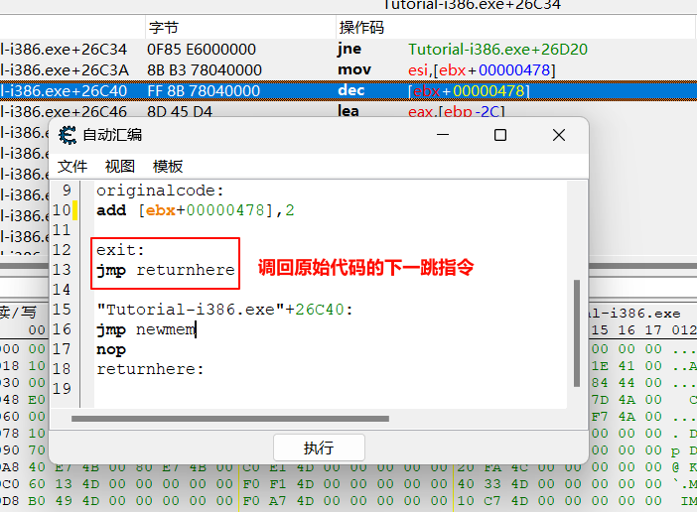
1、同step 5
dec指令(decrement) 自减
inc指令(increment) 自增
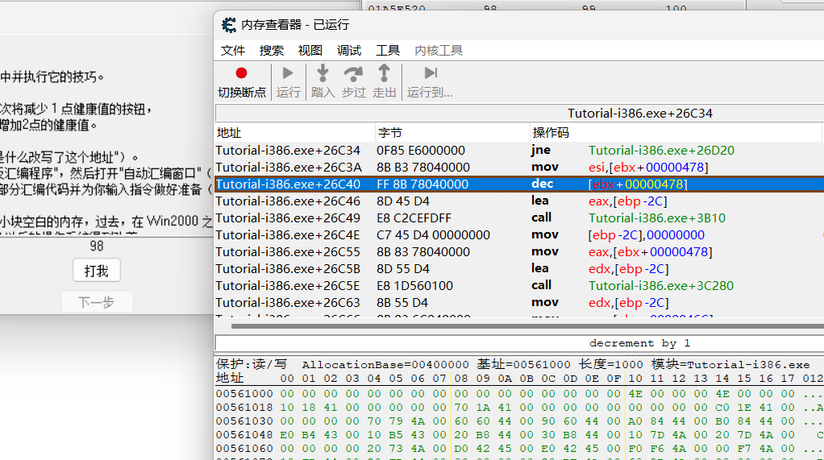

2、工具，自动asm，模板，代码注入

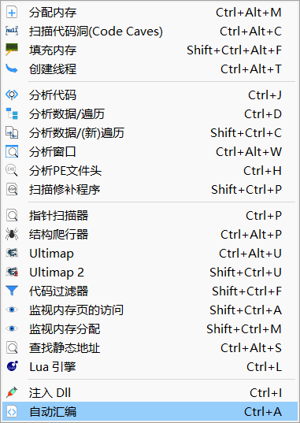
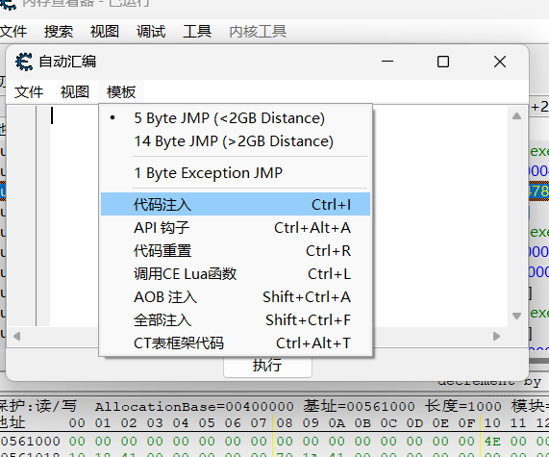

3、修改原始代码，add [ebx+0x478],2(Hook操作)

step 8
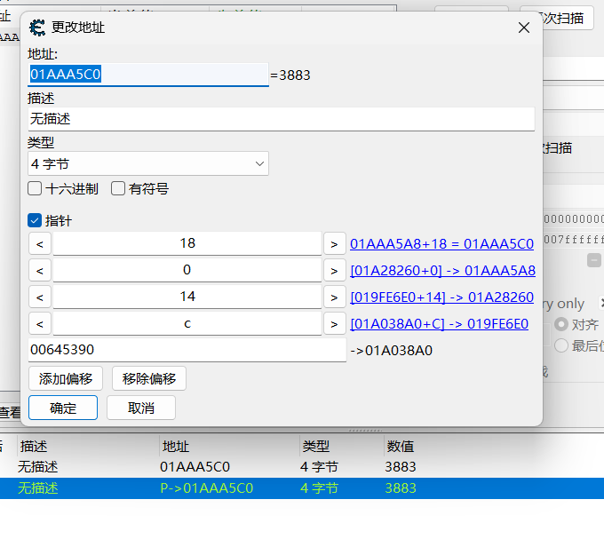
1、同step 5，esi + 0x18(偏移) 就是3883的内存地址
后续操作，往上 找到是谁给 esi 赋值，直到看到基址 [tutorial+0x…]
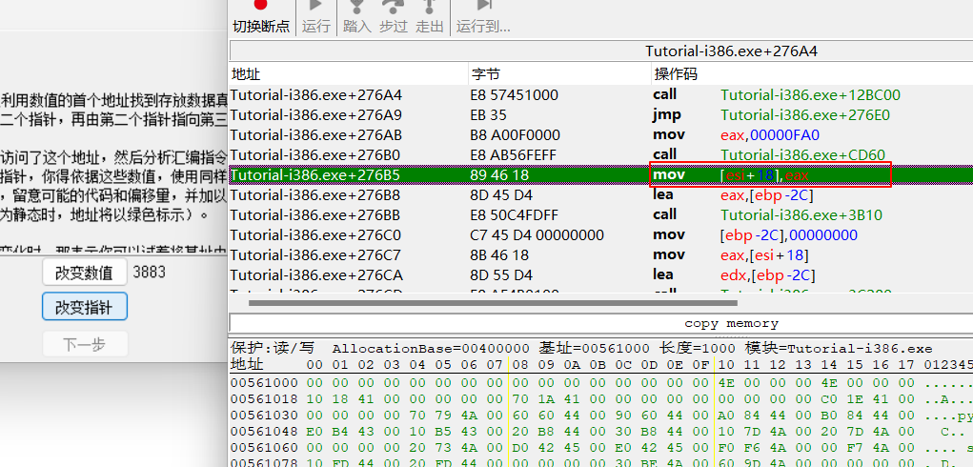

2，

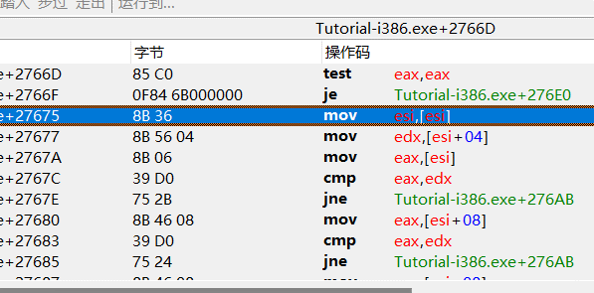
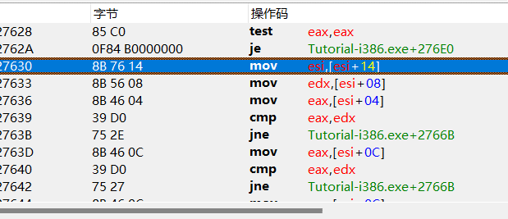

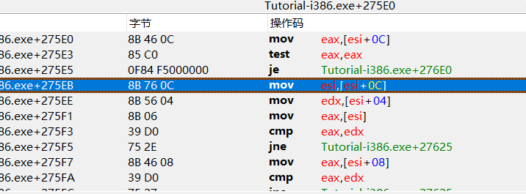
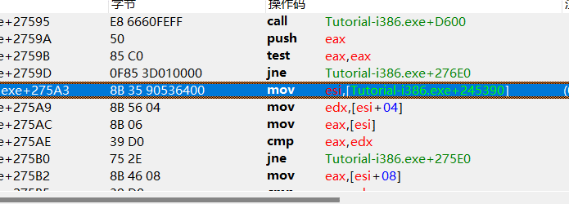

 | 基址[00645390]

3、手动添加地址

